Datos personales
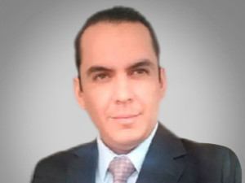

Nombres: | David Marcelo
Apellidos: | Rojas Cajas
Facebook:
Twitter:
Descripción:

